brainstorm
cadastrar setores e leitos
pensar em outros cadastros tbm
os itens pre-definidos tem q definir no sistema

no termo o nome do hospital tem que ser hospital universatario do ceara, esta como hospital central

o termo só tem que ser salvo no drive ao finalizar ele, pois se for feito movimentações, vão ser acrescidas lá.

E vai abrir o termo e concluir a primeira parte, é preciso assinar, e uma parte no termo de assinatura pra primeira parte e pra segudna quando concluir

pq entende, o termo vai ser usado como prova depois

erro ao escolher unidade

Serão aplicados vários termos pra um mesmo armário, aí tá com um problema, se eu uso um armario aplico termo e libero, armario fica livre de novo, fica salvo na aba Termos de Responsabilidade ok, tem q salvar mesmo pq é a prova, mas ai o problema, se eu abro a sala de novo pra outra pessoa, fica como se o termo já tivesse sido aplicado pq o sistema pesquisa na aba Termos de Responsabilidade e vê q tem um lá pra mesma sala, só que tem que identiifcar que os anteriores foram encerrados. qual sua ideia? criei uma coluna T com STATUS q lá pode colocar o status, mas oq vc acha? é o melhor?

 | https://encrypted-tbn0.gstatic.com/images?q=tbn:ANd9GcRrhp-zzy8N2Hc5Ll7DWf7gJMU5lBnBQGKMGQ&s
 | menu lateral assim
 | no celular fica com icone, simplificado, na responsividade, igual à foto, se baseia

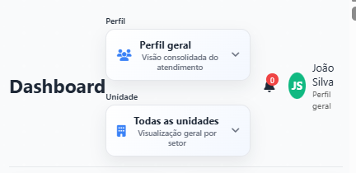
 |  |  | na responsividade de celular, tudo fica bom, com exceção ai do cabeçalho, tudo buga, olha a foto q mandei, fica tudo bagunçado

 |  |  | 30/10/2025 1899-12-30T20:27:28.000Z
 |  |  | erros nas movimentações

 | TIRAR SENHA DA PARTE DE VISITANTES
 | FACILITAR ENCERRAMENTO DO ARMARIO
 | DOCUMENTO DA PARTE DE VISITANTE

 | colcoar setores | e leitos por setor

